상품제안서
하드 커버 전사 점착 메모 (95X95, 500매) | 상품코드: F25083

 |  |  |  |  |  |  | 02-412-0044 | www.easy1.co.kr
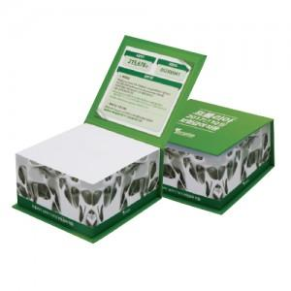

【상세/제작정보】

【인쇄/포장옵션】 | 풀칼라 / 포장불가능

【공급단가】 | 수량 | 500~ | 1,000~ | 3,000~ | 5,000~ | 10,000~
*VAT별도 | 단가 | 6,240원 | 6,140원 | 6,000원 | 5,760원 | 5,520원

【상품 URL】 | https://dev.easy1.co.kr:443/src/goods_detail.php?gdno=25083

